Endstand
Deutscher Behindertensportverband e.V.
Abteilung Nationale Spiele

19. Deutsche Meisterschaft im Faustball (Halle)
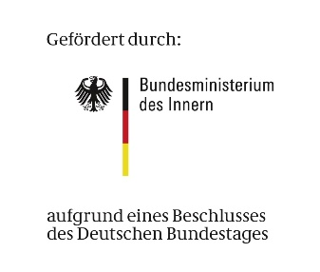
vom 26 bis 27 Mai 2017 in Weiden LV Bayern

Endstand:

Platz | Mannschaft | Landesverband |  |  | Punkte

1 | SpG Reutlingen/Hemsbach | Württemberg |  |  | 14

2 | BSG Offenburg | Baden |  |  | 14

3 | BVS Weiden I | Bayern |  |  | 8

4 | VRB Brakel | Nordrhein-Westfalen |  |  | 4

5 | BVS Weiden II | Bayern |  |  | 0

 | Spielplan u. Turnierauswertung |  | DBS-Beauftragter | DBS-Klassifizierer

 | Nina Woydack |  | Sigismund Patzer | Dr. Hans-Georg Zahner
 | Pausstr. 106 |  | Reinerzer Ring 82 | Kirchenstrasse 19
 | 45357 Essen |  | 58511 Lüdenscheid | 92665 Altenstadt
 | Tel: 0201 / 56420299 |  | Tel.: 02351 - 458875 | Tel.: 09602 - 91242
 | nina.woydack@gmx.de |  | Patzer-Prellball-dbs@t-onlinde.de | Hans-Georg.Zahner@gmx.de

